Worksheet
Изображение* | ID | Код | Артикул* | Название товара* | Цена, руб.* | Наличие | Единица измерения | Ваш заказ | 0
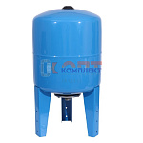 | 882576 | BAK-240002 |  | Бак для водоснабжения 100л ВЕРТИКАЛЬ с площадкой, метал фланец 1" 10 бар (гидроаккумулятор) (1шт) | 8 973.00 руб. | Мало | шт |  | 0
 | 882580 | BAK-240006 |  | Бак для водоснабжения 50л ВЕРТИКАЛЬ с площадкой, метал фланец 1" 10 бар (гидроаккумулятор) (1шт) | 5 083.20 руб. | Мало | шт |  | 0
 | 882583 | BAK-240009 |  | Бак для водоснабжения 80л ВЕРТИКАЛЬ с площадкой, метал фланец 1" 10 бар (гидроаккумулятор) (1шт) | 8 361.00 руб. | Уточняйте | шт |  | 0
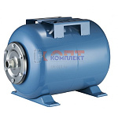 | 882575 | BAK-240001 |  | Бак для водоснабжения 100л горизонтальный метал фланец 1" 10 бар (гидроаккумулятор) (1шт) | 8 683.20 руб. | Мало | шт |  | 0
 | 882577 | BAK-240003 |  | Бак для водоснабжения 24л горизонтальный метал фланец 1" 10 бар (гидроаккумулятор) (1шт) | 2 422.80 руб. | Мало | шт |  | 0
 | 882579 | BAK-240005 |  | Бак для водоснабжения 50л горизонтальный метал фланец 1" 10 бар (гидроаккумулятор) (1шт) | 4 793.40 руб. | Мало | шт |  | 0
 | 882582 | BAK-240008 |  | Бак для водоснабжения 80л горизонтальный метал фланец 1" 10 бар (гидроаккумулятор) (1шт) | 8 071.20 руб. | Уточняйте | шт |  | 0
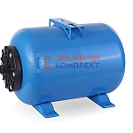 | 882578 | BAK-240004 |  | Бак для водоснабжения 50л горизонтальный, ПЛАСТИК фланец 1" 10 бар (гидроаккумулятор) (1шт) | 4 752.00 руб. | Уточняйте | шт |  | 0
 | 882581 | BAK-240007 |  | Бак для водоснабжения 80л горизонтальный, ПЛАСТИК фланец 1" 10 бар (гидроаккумулятор) (1шт) | 8 029.80 руб. | Уточняйте | шт |  | 0
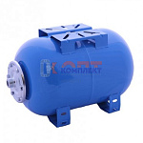 | 822046 | VLC-1011012 | VT.AO.B.060024 | Бак расш. для ГВС и ХВС горизонтальный 24л. СИНИЙ | 3 605.00 руб. | Мало | шт |  | 0
 | 822047 | VLC-1011013 | VT.AO.B.060050 | Бак расш. для ГВС и ХВС горизонтальный 50л. СИНИЙ | 10 344.00 руб. | Мало | шт |  | 0
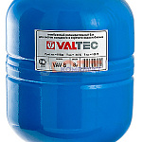 | 822039 | VLC-1011005 | VT.AV.B.060008 | Бак расш. для ГВС и ХВС 8л. СИНИЙ (1/8шт) | 2 314.00 руб. | Мало | шт |  | 0
 | 822040 | VLC-1011006 | VT.AV.B.060012 | Бак расш. для ГВС и ХВС 12л. СИНИЙ (1/8шт) | 2 546.00 руб. | Мало | шт |  | 0
 | 822041 | VLC-1011007 | VT.AV.B.060024 | Бак расш. для ГВС и ХВС 24л. СИНИЙ (1/4шт) | 3 194.00 руб. | Мало | шт |  | 0
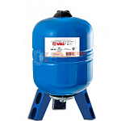 | 822042 | VLC-1011008 | VT.AV.B.060050 | Бак расш. для ГВС и ХВС 50л. СИНИЙ (с ножками) | 9 284.00 руб. | Мало | шт |  | 0
 | 822043 | VLC-1011009 | VT.AV.B.060080 | Бак расш. для ГВС и ХВС 80л. СИНИЙ (с ножками) | 12 160.00 руб. | Мало | шт |  | 0
 | 822044 | VLC-1011010 | VT.AV.B.060100 | Бак расш. для ГВС и ХВС 100л. СИНИЙ (с ножками) | 16 285.00 руб. | Мало | шт |  | 0
 | 822045 | VLC-1011011 | VT.AV.B.070150 | Бак расш. для ГВС и ХВС 150л. СИНИЙ (с ножками) | 20 200.00 руб. | Мало | шт |  | 0
 | 836320 | VLC-900403 | VT.AV.B.080200 | Бак расш. для ГВС и ХВС 200л. СИНИЙ | 36 445.00 руб. | Уточняйте | шт |  | 0
 | 836321 | VLC-900404 | VT.AV.B.080300 | Бак расш. для ГВС и ХВС 300л. СИНИЙ | 45 963.00 руб. | Уточняйте | шт |  | 0
 | 836322 | VLC-900405 | VT.AV.B.080500 | Бак расш. для ГВС и ХВС 500л. СИНИЙ | 71 465.00 руб. | Уточняйте | шт |  | 0
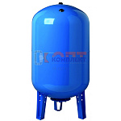 | 822070 | BAK-220001 | VEC-50 | Бак мембранный для водоснабжения VR 50л вертикальный | 5 501.63 руб. | Мало | шт |  | 0
 | 822071 | BAK-220002 | VEC-80 | Бак мембранный для водоснабжения VR 80л вертикальный | 10 157.14 руб. | Уточняйте | шт |  | 0
 | 822072 | BAK-220003 | VEC-100 | Бак мембранный для водоснабжения VR 100л вертикальный | 10 901.15 руб. | Мало | шт |  | 0
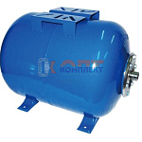 | 822073 | BAK-220004 | VFC-24 | Бак мембранный для водоснабжения VR 24л горизонтальный | 3 504.85 руб. | Мало | шт |  | 0
 | 822074 | BAK-220005 | VFC-50 | Бак мембранный для водоснабжения VR 50л горизонтальный | 5 705.87 руб. | Уточняйте | шт |  | 0
 | 822075 | BAK-220006 | VFC-80 | Бак мембранный для водоснабжения VR 80л горизонтальный | 10 171.73 руб. | Уточняйте | шт |  | 0
 | 868608 | ZGR-001191 | YT-80EH | Бак мембранный для водоснабжения 80л горизонтальный (гидроаккумулятор) (1шт) | 9 061.88 руб. | Уточняйте | шт |  | 0
 | 833408 | ZGR-001090 | YT-24EH | Бак мембранный для водоснабжения 24л горизонтальный (гидроаккумулятор) (1шт) | 2 386.09 руб. | Уточняйте | шт |  | 0
 | 833409 | ZGR-001091 | YT-50EH | Бак мембранный для водоснабжения 50л горизонтальный (гидроаккумулятор) (1шт) | 4 142.48 руб. | Мало | шт |  | 0
 | 858843 | ZGR-001178 | YT-100EH | Бак мембранный для водоснабжения 100л горизонтальный (гидроаккумулятор) (1шт) | 8 692.89 руб. | Мало | шт |  | 0
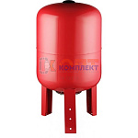 | 868609 | ZGR-001192 | YT-80EV | Бак мембранный для водоснабжения 80л ВЕРТИКАЛЬНЫЙ (гидроаккумулятор) (1шт) | 9 061.88 руб. | Уточняйте | шт |  | 0
 | 869374 | ZGR-001193 | YT-100EV | Бак мембранный для водоснабжения 100л ВЕРТИКАЛЬНЫЙ (гидроаккумулятор) (1шт) | 9 434.19 руб. | Уточняйте | шт |  | 0
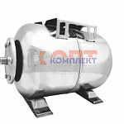 | 833410 | ZGR-001092 | YT-24SH | Бак мембранный НЕРЖ для водоснабжения 24л горизонтальный (гидроаккумулятор) (1шт) | 6 213.92 руб. | Уточняйте | шт |  | 0
 | 833411 | ZGR-001093 | YT-50SH | Бак мембранный НЕРЖ для водоснабжения 50л горизонтальный (гидроаккумулятор) (1шт) | 10 318.44 руб. | Мало | шт |  | 0

